Alytaus
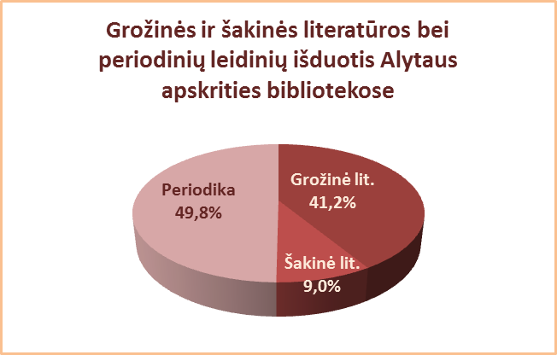
3.5. ALYTAUS APSKRITIES SAVIVALDYBIŲ VIEŠŲJŲ BIBLIOTEKŲ
GROŽINĖS IR ŠAKINĖS LITERATŪROS (be periodikos) IŠDUOTIS 2013 M.*

Eil. Nr. | Savivaldybių | Grožinės literatūros išduotis |  |  |  |  |  |  |  | Šakinės literatūros išduotis
 | viešosios | SVB tinklo b-kose |  | VB |  | Miesto fil. |  | Kaimo fil. |  | SVB tinklo b-kose |  | VB |  | Miesto fil. |  | Kaimo fil.
 | bibliotekos | Fiz. vnt. | % | Fiz. vnt. | % | Fiz. vnt. | % | Fiz. vnt. | % | Fiz. vnt. | % | Fiz. vnt. | % | Fiz. vnt. | % | Fiz. vnt. | %
1 | Alytaus m. | 113871 | 40.1 | 69307 | 34.9 | 44564 | 52.4 | x | x | 32186 | 11.3 | 24189 | 12.2 | 7997 | 9.4 | x | x
2 | Alytaus r. | 181696 | 36.0 | 95119 | 29.7 | 23788 | 53.0 | 62789 | 44.9 | 39591 | 7.8 | 29703 | 9.3 | 2181 | 4.9 | 7707 | 5.5
3 | Druskininkai | 56838 | 41.3 | 31075 | 40.6 | 11159 | 64.7 | 14604 | 33.3 | 11715 | 8.5 | 6957 | 9.1 | 927 | 5.4 | 3831 | 8.7
4 | Lazdijai | 95989 | 64.0 | 25042 | 50.3 | 13052 | 64.4 | 57895 | 72.4 | 13518 | 9.0 | 3683 | 7.4 | 6181 | 30.5 | 3654 | 4.6
5 | Varėna | 99232 | 39.4 | 45078 | 31.7 | x | x | 54154 | 49.4 | 22305 | 8.9 | 12813 | 9.0 | x | x | 9492 | 8.7
 | Iš viso: | 547626 | 41.2 | 265621 | 33.7 | 92563 | 55.3 | 189442 | 50.8 | 119315 | 9.0 | 77345 | 9.8 | 17286 | 10.3 | 24684 | 6.6
*Grožinės ir šakinės literatūros išduoties procentas skaičiuojamas nuo visų leidinių išduoties.

Vilniaus
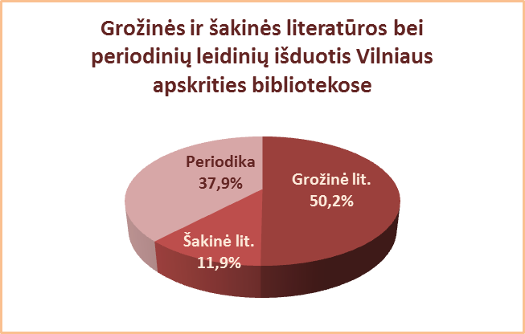
3.5. VILNIAUS APSKRITIES SAVIVALDYBIŲ VIEŠŲJŲ BIBLIOTEKŲ
GROŽINĖS IR ŠAKINĖS LITERATŪROS (be periodikos) IŠDUOTIS 2013 M.*

Eil. Nr. | Savivaldybių | Grožinės literatūros išduotis |  |  |  |  |  |  |  | Šakinės literatūros išduotis
 | viešosios | SVB tinklo b-kose |  | VB |  | Miesto fil. |  | Kaimo fil. |  | SVB tinklo b-kose |  | VB |  | Miesto fil. |  | Kaimo fil.
 | bibliotekos | Fiz. vnt. | % | Fiz. vnt. | % | Fiz. vnt. | % | Fiz. vnt. | % | Fiz. vnt. | % | Fiz. vnt. | % | Fiz. vnt. | % | Fiz. vnt. | %
1 | Elektrėnai | 78440 | 45.1 | 37837 | 58.5 | 10718 | 28.5 | 29885 | 41.8 | 18227 | 10.5 | 8782 | 13.6 | 1988 | 5.3 | 7457 | 10.4
2 | Šalčininkai | 143300 | 59.8 | 29950 | 42.7 | 27414 | 58.3 | 85936 | 70.1 | 21831 | 9.1 | 7254 | 10.3 | 2430 | 5.2 | 12147 | 9.9
3 | Širvintos | 63154 | 42.5 | 18587 | 36.4 | x | x | 44567 | 45.7 | 13424 | 9.0 | 6202 | 12.2 | x | x | 7222 | 7.4
4 | Švenčionys | 92148 | 41.8 | 19622 | 47.5 | 40566 | 36.6 | 31960 | 46.9 | 10110 | 4.6 | 3225 | 7.8 | 4685 | 4.2 | 2200 | 3.2
5 | Trakai | 108691 | 37.6 | 21174 | 27.2 | 50227 | 39.2 | 37290 | 44.8 | 49513 | 17.1 | 12942 | 16.6 | 30252 | 23.6 | 6319 | 7.6
6 | Ukmergė | 129465 | 48.9 | 63819 | 44.0 | x | x | 65646 | 54.9 | 51399 | 19.4 | 37434 | 25.8 | x | x | 13965 | 11.7
7 | Vilniaus r. | 121009 | 77.6 | 11481 | 63.2 | 17498 | 72.7 | 92030 | 80.9 | 14176 | 9.1 | 1855 | 10.2 | 2702 | 11.2 | 9619 | 8.5
Iš viso: |  | 736207 | 49.3 | 202470 | 43.2 | 146423 | 42.1 | 387314 | 57.3 | 178680 | 12.0 | 77694 | 16.6 | 42057 | 12.1 | 58929 | 8.7
8 | Vilniaus m. | 700010 | 51.1 | 0** | 0,0** | 700010 | 51.1 | x | x | 162605 | 11.9 | 0** | 0,0** | 162605 | 11.9 | x | x
Iš viso: |  | 1436217 | 50.2 | 202470 | 43.2 | 846433 | 49.3 | 387314 | 57.3 | 341285 | 11.9 | 77694 | 16.6 | 204662 | 11.9 | 58929 | 8.7
*Grožinės ir šakinės literatūros išduoties procentas skaičiuojamas nuo visų leidinių išduoties.
**Vilniaus m. CB dėl rekonstrukcijos darbų nuo 2007 m. vartotojų neaptarnauja.

